入力シート
会社の履歴書 |  |  |  | 2023年●月現在
社名を入力
ロゴマークや社屋、製品など自由に貼り付けてください。

代表者名 | 創業 | 所在地

従業員数 | 平均年齢（正社員） | 平均勤続年数（正社員）

事業内容

ホームページ

■みんなに知ってほしい！当社の強み |  |  | ■中途社員紹介…採用したのはこんな理由です

 |  |  | ［●●業務 X代●性（20XX年入社 未経験者）］

 |  |  | ［●●職 X代●性（20XX年入社 未経験者）］

■知らなきゃ損！当社で働くとこんないいことあります♪

記入例
会社の履歴書 |  |  |  |  |  |  | 2023年11月現在
株式会社ハロー運輸
ロゴマークや社屋、製品など自由に貼り付けてください。

代表者名 |  |  | 創業 |  | 所在地
 |  | 米沢 春 |  | 1998年 |  | 米沢市アルカディア
従業員数 |  |  | 平均年齢（正社員） |  | 平均勤続年数（正社員）
 |  | 230名 |  | 40.1歳 |  | 10.2年
事業内容
 |  | 一般貨物自動車運送業

ホームページ
 |  | https://jsite.mhlw.go.jp/yamagata-roudoukyoku/hw-yonezawa.html
■みんなに知ってほしい！当社の強み |  |  |  |  |  | ■中途社員紹介…採用したのはこんな理由です

 | 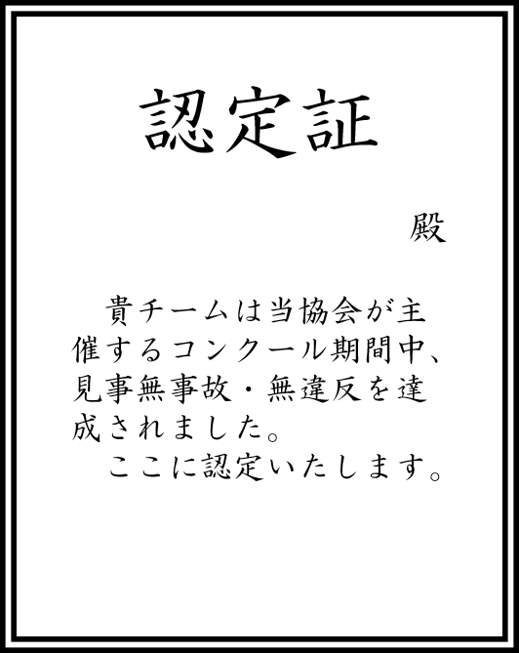 安全教育です。安全運転協会主催の「交通事故防止コンクール」と「無事故・無違反チャレンジ100」に毎年参加しています。痛ましい事故のニュースが多い中、今年も無事故・無違反を達成し、認定証をいただきました。運転のプロであるドライバーは、ともすると自分の運転技術を過信してしまうことも否めません。「当たり前のことを当たり前に」「基本動作の徹底」を確認するいい機会になっています。 |  |  |  |  | ［ドライバー 30代男性（2018年入社 経験者）］
 |  |  |  |  |  | 面接日当日、金髪で現れましたが、玄関で靴をきちんと揃え、帰りも脱いだスリッパをスリッパ立てに律儀に戻したところ見て。交通ルールをきちんと守ってくれると確信し採用。ルールを守ることはもちろん、とても気が利き、お客様からお褒めの言葉をいただいています。

 |  |  |  |  |  | ［配車業務 50代女性（2015年入社 未経験者）］
 |  |  |  |  |  | 面接日の連絡をしたときの電話応対が「すばらしい」の一言でした。面接でもその期待を裏切らず。配車業務は未経験でしたが、運行管理者の資格取得に対する意欲も高く採用しました。

■知らなきゃ損！当社で働くとこんないいことあります♪

 | ①健康に力を入れています。希望者は毎年１回人間ドックを全額会社負担で受けることができます。オプションも全て会社負担！脳ドックや婦人科検診、腫瘍マーカーなど受けたいものは何でも受けてください。早期発見！早期治療！で元気に長く働きましょう！ ②会社の洗車機使い放題です。勤務時間前や休日など、好きなときに愛車を洗車できます。しかも最新の洗車機です。会社の車も自分の車もいつもピカピカが当社の売りです。

